PO
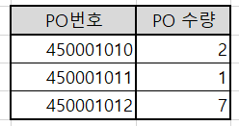
PO 생성

INTPUT

Pur.Group

OUTPUT

GR
GR 생성

INPUT
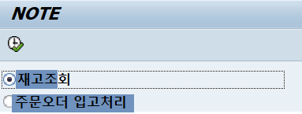

 | 재고 조회

 | 주문오더 입고 처리

OUTPUT

 | 재고 조회

 | 주문오더 입고처리

 |  | ● | 정상적으로 GR 처리
 |  | ● | 일부만 입고
 |  | ● | 입고 실패

